Накладная-№3
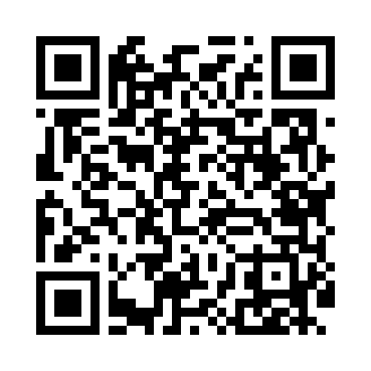
Номер товарно-транспортной накладной: |  |  | Торговый представитель: Kamol aka
Поставщик: Toshkent falcon fly 2 |  |  | Телефон торгового представителя: +998979626299
Дата отгрузки: 13.12.2025 |  |  | Контрагент: """" Klient
Дата консигнации: |  |  | Адрес:
Доставщик: |  |  | Телефон:
Телефон доставщика:
Время заказа: 13.12.2025 14:58:16
№ | Штрих-код | Название товаров (работ,услуг) | Количество | Количество в кейсе | Цена | Сумма
 |  |  | 198 |  |  | 373.6
1 | 6920240023277 | Коврики напольные для ванной комнаты 50*80CM XP-23-27 | 4 | 4 шт. | 3.80 | 15.20
2 | 6920240023284 | Коврики напольные для ванной комнаты 80*120CM В большой каропке 30 шт XP-23-28 | 2 | 2 шт. | 9.20 | 18.40
3 | 6850196981041 | Коврики напольные для ванной комнаты, 58×88 с м, DB-98-104 | 4 | 4 шт. | 5.40 | 21.60
4 | 6850196981058 | Коврики напольные для ванной комнаты, 48×78 с м, DB-98-105 | 4 | 4 шт. | 4 | 16
5 | 2010883199133 | Кошик Арзон роза 10 пс HS-78-16 | 40 | 40 шт. | 0.73 | 29.20
6 | 6915641829405 | Пластмасса салатница A2940 21.5x16x4.5 см DB- 59-31 | 10 | 10 шт. | 1.50 | 15
7 | 6915641655110 | Пластмасса салатница 27.5x15x3 см DB-59-34 | 10 | 10 шт. | 1.90 | 19
8 | 6915646512036 | Пластмасса ликоб AA08 20.6x14.8x5.7 sm DB-59- 25 | 10 | 10 шт. | 2.10 | 21
9 | 6915641604019 | Пластмасса ликоб 36x16.5x2 см DB-59-35 | 10 | 10 шт. | 3 | 30
10 | 6920701091401 | Поднос столовый пластмасс 003 40CM XP-91-27 | 6 | 6 шт. | 2.30 | 13.80
11 | 6920701091371 | Поднос столовый пластмасс 009 49*34CM XP-91-2 4 | 6 | 6 шт. | 2.90 | 17.40
12 | 3567802835102 | Пластмассовый столовый поднос JB-28, 47×34,5 см, XP-35-10 | 10 | 10 шт. | 1.60 | 16
13 | 6910787569031 | Кухонный нож 9) 35 см DB-16-10 | 10 | 10 шт. | 2.10 | 21
14 | 6972513824265 | Кухонный нож 6 tk2113-6 30 см DB-16-11 | 10 | 10 шт. | 1.90 | 19
15 | 6944669007441 | Пичоқ 34 sm 8 DB-16-24 | 10 | 10 шт. | 4.20 | 42
16 | 2010051310483 | Сахарница пластмассовая, F4414 130ML 23.5 DB- 15-72 | 4 | 4 шт. | 2.90 | 11.60
17 | 6980843560043 | Хлебница Металлическая KD60-039,Bread Basket DB-2-218 | 6 | 6 шт. | 2.30 | 13.80
18 | 6980843560104 | Хлебница Металлическая KD60-446,Bread Basket DB-2-224 | 6 | 6 шт. | 3.20 | 19.20
19 | 6920240502192 | Венчик для взбивания ручной CEX 210-10 DB-5-2 17 | 12 | 12 шт. | 0.30 | 3.60
20 | 6920240502178 | Венчик для взбивания ручной CEX 210-12 DB-5-2 18 | 12 | 12 шт. | 0.40 | 4.80
21 | 6920240502185 | Венчик для взбивания ручной CEX 210-14 DB-5-2 19 | 12 | 12 шт. | 0.50 | 6
Итого: 373.6$|->UZS: 4,670,000.00

